todo
Esercizio#1: Costruisci una WBS
Teoria:
La Work Breakdown Structure è uno strumento logico operativo pensato per la scomposizione TOP-DOWN delle attività necessarie per realizzare il progetto. In sintesi per individuare tutti gli obiettivi SMART del progetto. (regola 100%)
È una struttura ad albero all'interno della quale ad ogni livello corrisponde un riferimento numerico discendente dal precedente. Le attività foglie ci chiamano Work Package (WP).
Esercizio:
Seguendo gli esempi relativi al progetto Bicycle del Practice Standard for Work Breakdown Structure del PMI illustrato nel fogli di questo file, definisci dapprima la WBS in vari formati grafici, utilizzando le Gerarchie della SmartArt di excel e, in seguiro trasformale in forma tabellare.
Trasforma i testi da inglese in italiano, così eserciti anche le conoscenze linguistiche.
Una volta completato il lavoro invialo alla prof via mail (o condividendolo dal tuo drive).

WBS Tree Structure
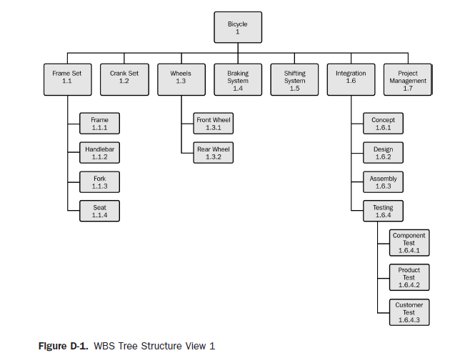

WBS Horizontal Tree
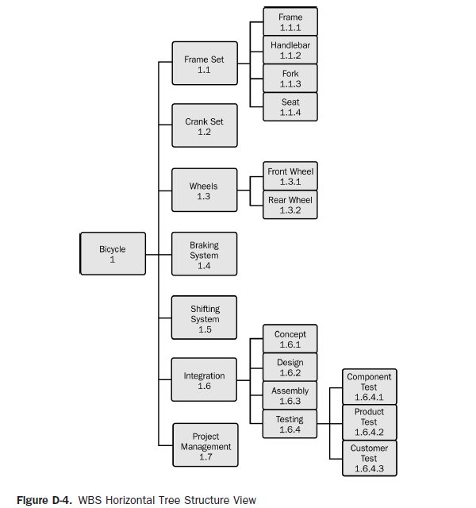

WBS Centralized Tree
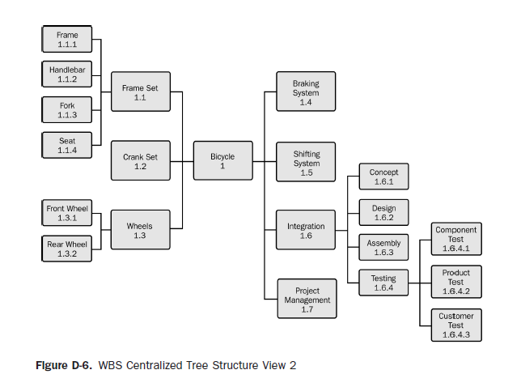

WBS tabular view 1
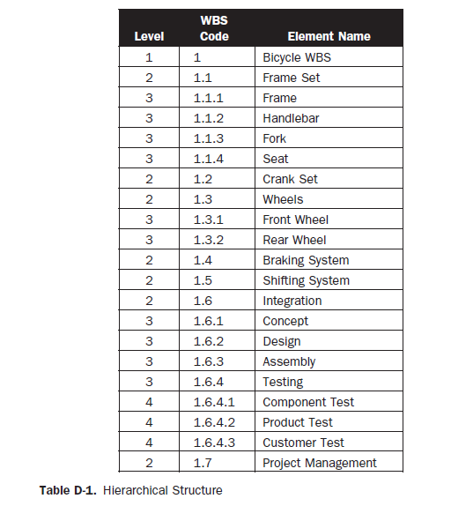
 | WBS
Level | Code | Element Name
1 | 1 | Bicicletta WBS
2 | 1.1 | Telaio
3 | 1,1,1 | Telaio
3 | 1,1,2 | Manubrio
3 | 1,1,3 | Forcella
3 | 1,1,4 | Sellino
2 | 1.2 | Manubrio
2 | 1.3 | Ruote
3 | 1,3,1 | Ruota posteriore
3 | 1,3,2 | Ruota anteriore
2 | 1.4 | Freni
2 | 1.5 | Marce
2 | 1.6 | Integrazione
3 | 1,6,1 | Idea
3 | 1,6,2 | Design
3 | 1,6,3 | Assemblaggio
3 | 1,6,4 | Test
4 | 1,6,4,1 | Test dei componenti
4 | 1,6,4,2 | Test del prodotto
4 | 1,6,4,3 | Test del cliente
2 | 1.7 | Project management

WBS tabular view 2
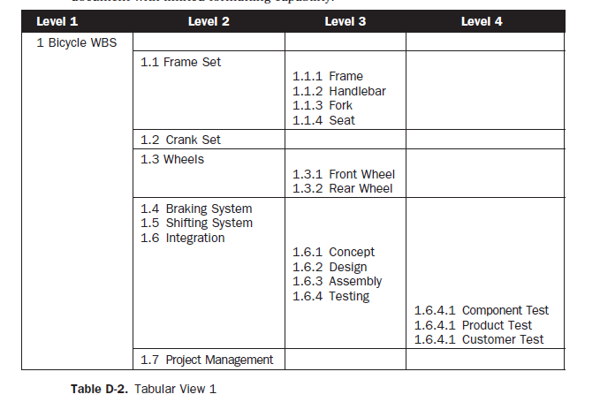
Livello 1 | Livello 2 | Livello 3 | Livello 4
1 Bicicletta WBS
 | 1.1 Telaio
 |  | 1.1.1 Telaio
 |  | 1.1.2 Manubrio
 |  | 1.1.3 Forcella
 |  | 1.1.4 Sellino
 | 1.2 Manubrio
 | 1.3 Ruote
 |  | 1.3.1 Ruota posteriore
 |  | 1.3.2 Ruota anteriore
 | 1.4 Freni
 | 1.5 Marce
 | 1.6 Integrazione
 |  | 1.6.1 Idea
 |  | 1.6.2 Design
 |  | 1.6.3 Assemblaggio
 |  | 1.6.4 Test
 |  |  | 1.6.4.1 Test dei componenti
 |  |  | 1.6.4.2 Test del prodotto
 |  |  | 1.6.4.3 Test del cliente
 | 1.7 Project management

WBS tabular view enhanced
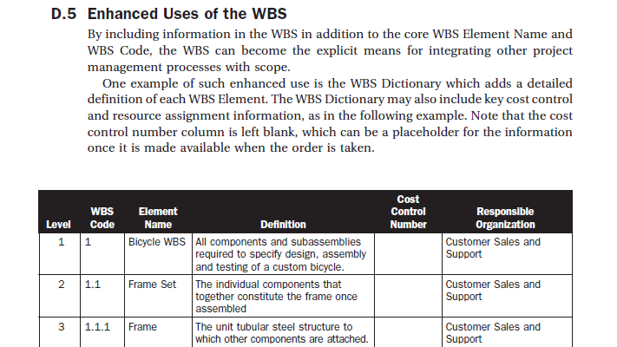
Cerca di capire il testo introduttivo e scrivine una sintesi in italiano nel seguito:
Uso migliore della WBS
la wbs può diventare un mezzo esplicito per integrare altri processi della gestione del progetto.
un esempio è il dizionario wbs che aggiunge una definizione dettagliata di ciascun elemento wbs, esso può includere alcune informazioni chiave come nell'esempio.

